Q1
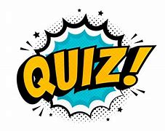
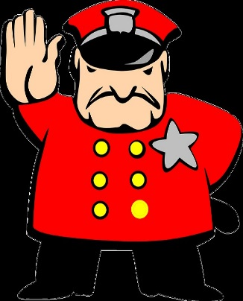

Question N° | LE Du Défenseur Débutant
1
Thème
Topage/Jump

Question | Pourquoi dit-on : En Individuel ou en Triplettes on ne joue pas Atout , alors qu'en quadrettes , on joue atout ? Voulez vous connaître la réponse ? Oui ? Saisir 1

Saisir 1 ici

 | FALSE

